LinkData
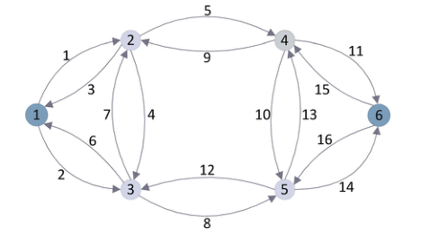
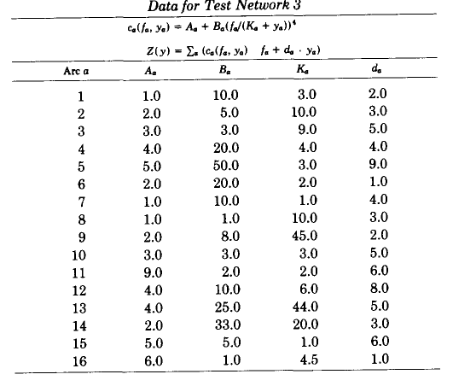
 | 1 | 2 | 3 | 4 | 5 | 6
 | Tail | Head | T0 | Ca | Alph | Beta
0 | 0 | 1 | 1 | 3.0 | 10 | 4.0
1 | 0 | 2 | 2 | 10.0 | 2.5 | 4.0
2 | 1 | 0 | 3 | 9.0 | 1 | 4.0
3 | 1 | 2 | 4 | 4.0 | 5 | 4.0
4 | 1 | 3 | 5 | 3.0 | 10 | 4.0
5 | 2 | 0 | 2 | 2.0 | 10 | 4.0
6 | 2 | 1 | 1 | 1.0 | 10 | 4.0
7 | 2 | 4 | 1 | 10.0 | 1 | 4.0
8 | 3 | 1 | 2 | 45.0 | 4 | 4.0
9 | 3 | 4 | 3 | 3.0 | 1 | 4.0
10 | 3 | 5 | 9 | 2.0 | 0.2222222 | 4.0
11 | 4 | 2 | 4 | 6.0 | 2.5 | 4.0
12 | 4 | 3 | 4 | 44.0 | 6.25 | 4.0
13 | 4 | 5 | 2 | 20.0 | 16.5 | 4.0
14 | 5 | 3 | 5 | 1.0 | 1 | 4.0
15 | 5 | 4 | 6 | 4.5 | 0.1666667 | 4.0

 | 1 | 2 | 3 | 4 | 5 | 6
 | Tail | Head | T0 | Ca | Alph | Beta
1 | 1 | 2 | 1 | 3.0 | 10 | 4.0
2 | 1 | 3 | 2 | 10.0 | 2.5 | 4.0
3 | 2 | 1 | 3 | 9.0 | 1 | 4.0
4 | 2 | 3 | 4 | 4.0 | 5 | 4.0
5 | 2 | 4 | 5 | 3.0 | 10 | 4.0
6 | 3 | 1 | 2 | 2.0 | 10 | 4.0
7 | 3 | 2 | 1 | 1.0 | 10 | 4.0
8 | 3 | 5 | 1 | 10.0 | 1 | 4.0
9 | 4 | 2 | 2 | 45.0 | 4 | 4.0
10 | 4 | 5 | 3 | 3.0 | 1 | 4.0
11 | 4 | 6 | 9 | 2.0 | 0.2222222 | 4.0
12 | 5 | 3 | 4 | 6.0 | 2.5 | 4.0
13 | 5 | 4 | 4 | 44.0 | 6.25 | 4.0
14 | 5 | 6 | 2 | 20.0 | 16.5 | 4.0
15 | 6 | 4 | 5 | 1.0 | 1 | 4.0
16 | 6 | 5 | 6 | 4.5 | 0.1666667 | 4.0

MultifailureLInks
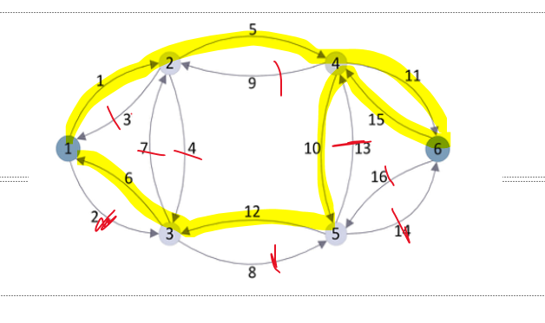
 | 763320

Case 1 |  |  | Case 1 | Case 2
2 | 1 | 1 | 1,1,1 | 1,1,1
3 | 1 | 1 | 2,1,1 | 2,1,1
4 | 1 | 1 | 3,1,1 | 3,1,1
7 | 1 | 1 | 6,1,1 | 6,1,1
8 | 1 | 1 | 7,1,1 | 7,1,1
14 | 1 | 1 | 13,1,1 | 13,1,1
16 | 1 | 1 | 15,1,1 | 15,1,1
13 | 1 | 1 | 12,1,1 | 12,1,1
9 | 1 | 1 | 8,1,1 | 8,1,1
 |  |  | res,1 | res,2

Case 3
2 | 2 | 1 | 1,2,1
3 | 2 | 1 | 2,2,1
4 | 2 | 1 | 3,2,1
7 | 2 | 1 | 6,2,1
8 | 2 | 1 | 7,2,1
14 | 2 | 1 | 13,2,1
16 | 2 | 1 | 15,2,1
13 | 2 | 1 | 12,2,1
9 | 2 | 1 | 8,2,1
 |  |  | res,1

